No.1
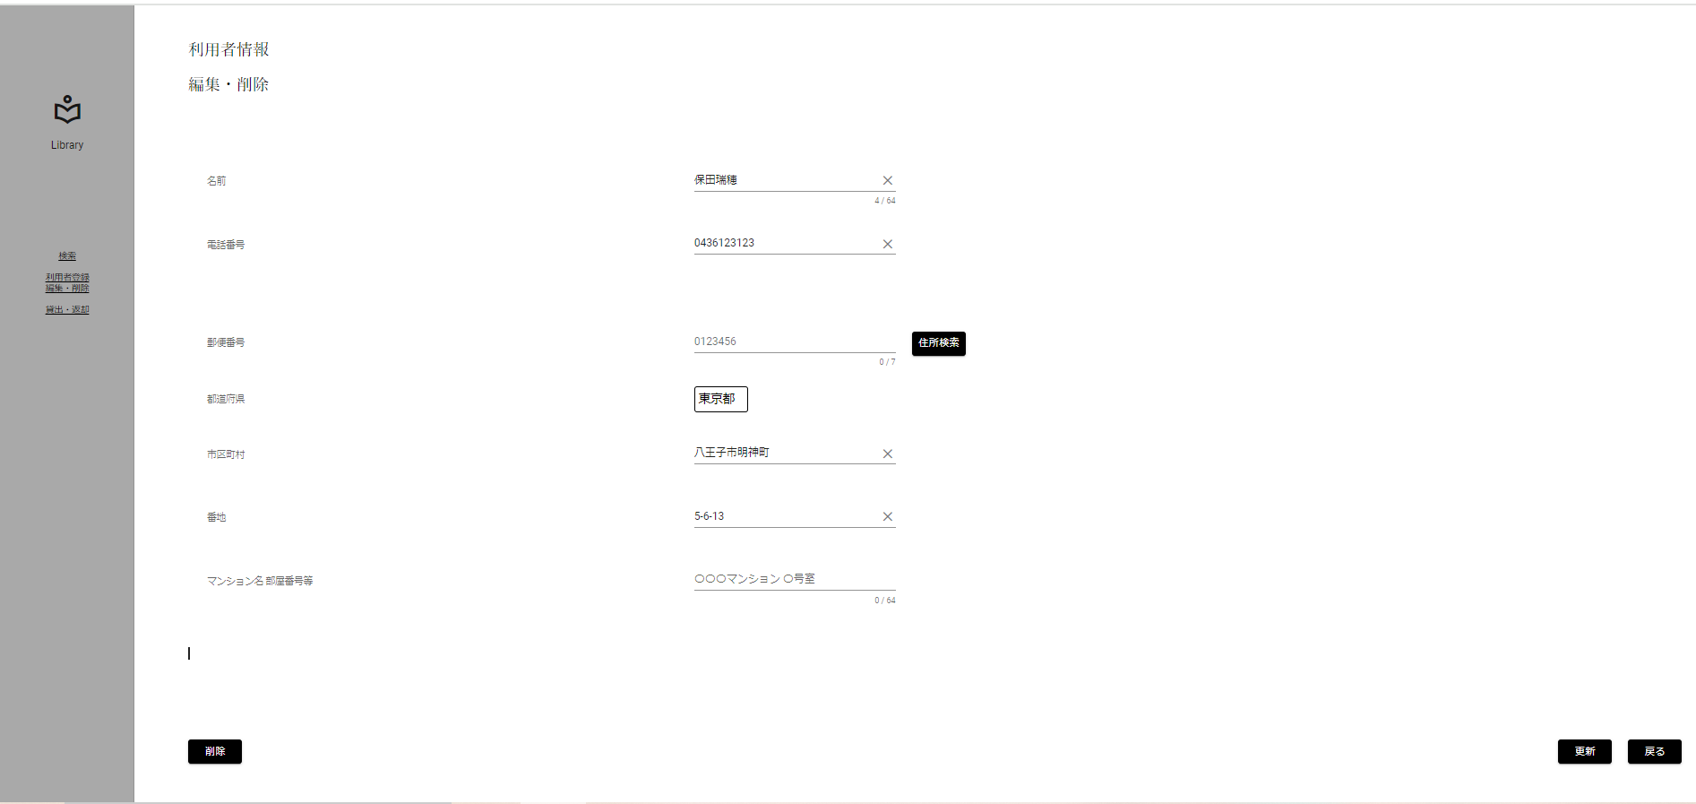
限界値分析
入力桁数上限チェック(上限-1)[10桁]

 | ▼入力直前の編集・削除画面
 | ※DBから取得した値が表示されている状態
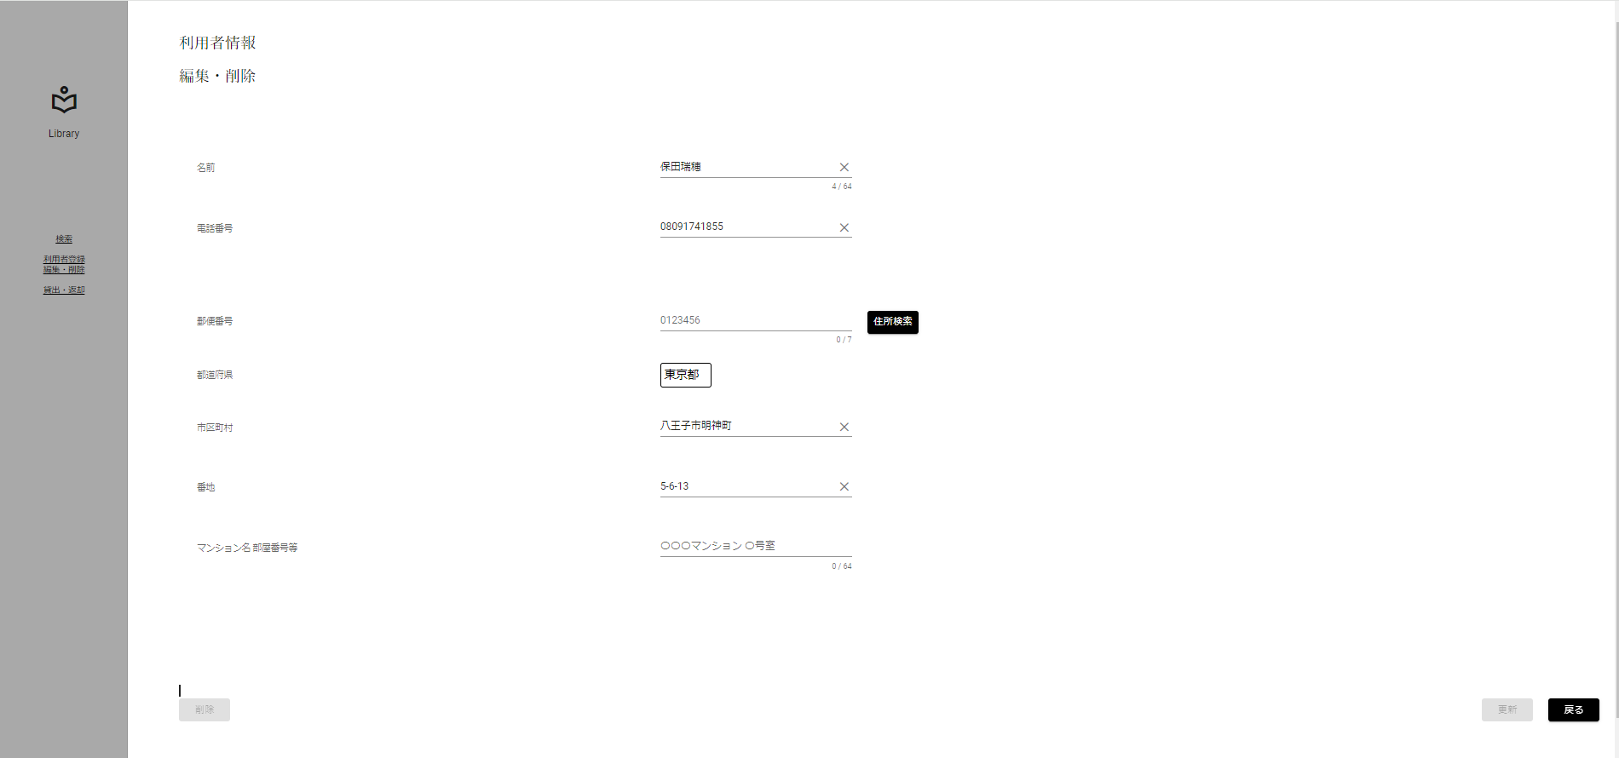

 | ▼該当文字入力後の編集・削除画面
 | ※入力する文字は半角数字 10桁[0436123123]
 | ※入力フォームに変化がない、エラーメッセージが表示されていない

No.2
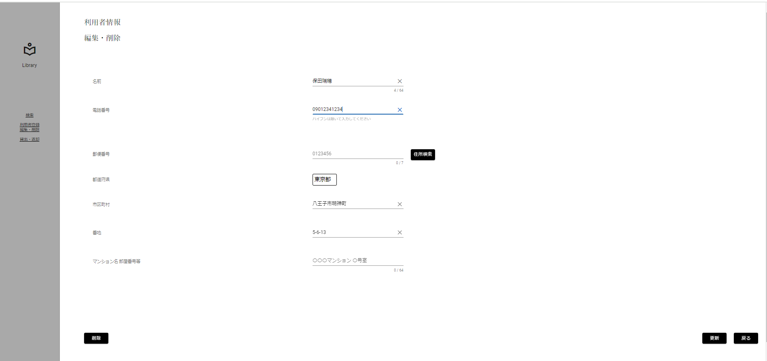
限界値分析
入力桁数上限チェック(上限)[11桁]

 | ▼入力直前の編集・削除画面
 | ※DBから取得した値が表示されている状態

 | ▼該当文字入力後の編集・削除画面
 | ※入力する文字は半角数字 11桁[09012341234]
 | ※入力フォームに変化がない、エラーメッセージが表示されていない

No.4
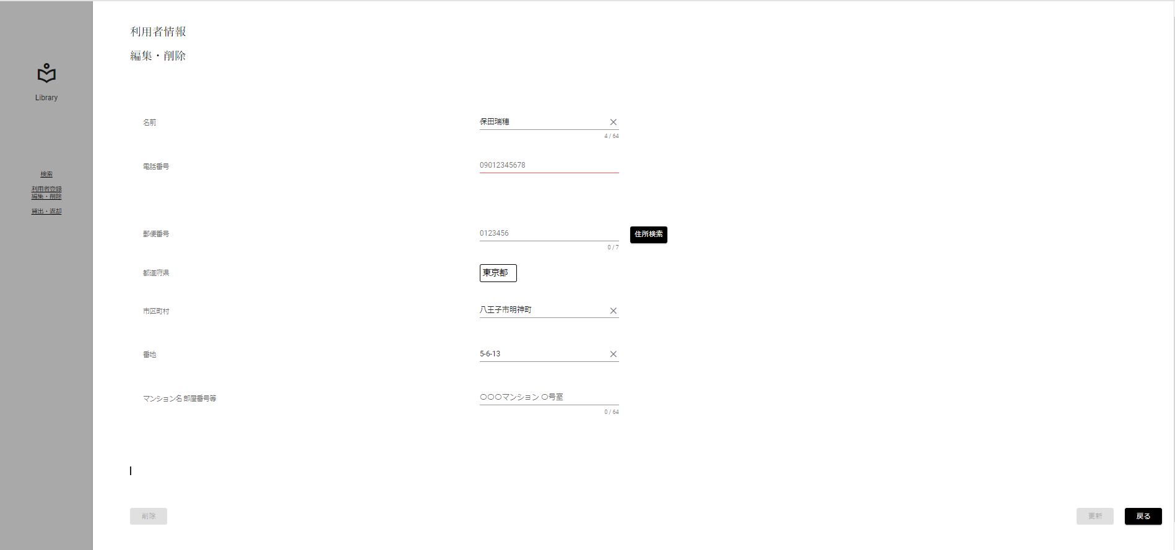
限界値分析
入力桁数下限チェック(下限-1)[0桁]

 | ▼入力直前の編集・削除画面
 | ※DBから取得した値が表示されている状態

 | ▼該当文字入力後の編集・削除画面
 | ※未入力にする
 | ※入力フォームが赤く表示

No.5

限界値分析
入力桁数下限チェック(下限)[1桁]

 | ▼入力直前の編集・削除画面
 | ※DBから取得した値が表示されている状態

 | ▼該当文字入力後の編集・削除画面
 | ※入力する文字は半角数字 1桁[0]
 | ※入力フォームに変化がない、エラーメッセージが表示されていない

No.6

限界値分析
入力桁数下限チェック(下限+1)[2桁]

 | ▼入力直前の編集・削除画面
 | ※DBから取得した値が表示されている状態

 | ▼該当文字入力後の編集・削除画面
 | ※入力する文字は半角数字 2桁[09]
 | ※入力フォームに変化がない、エラーメッセージが表示されていない

No.7
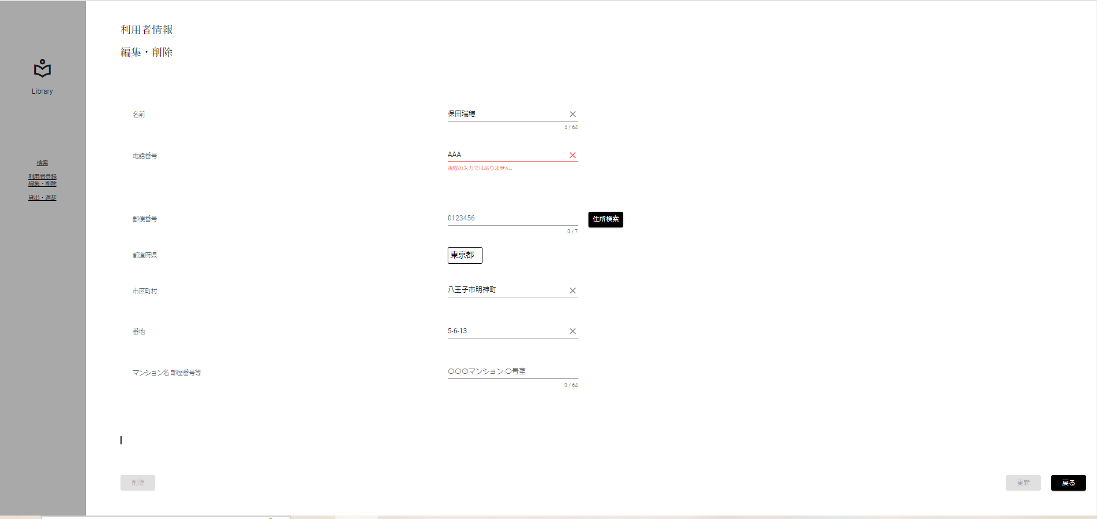
入力文字判別網羅
入力形式チェック(半角)[英字]

 | ▼入力直前の編集・削除画面
 | ※DBから取得した値が表示されている状態

 | ▼該当文字入力後の編集・削除画面
 | ※入力する文字は半角英字 3文字[AAA]
 | ※入力フォームが赤く表示、エラーメッセージ[既定の入力ではありません]が表示

No.8
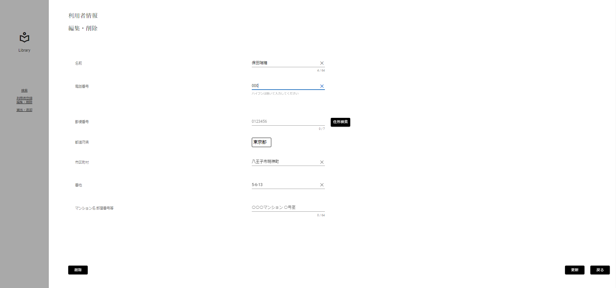
入力文字判別網羅
入力形式チェック(半角)[数字]

 | ▼入力直前の編集・削除画面
 | ※DBから取得した値が表示されている状態

 | ▼該当文字入力後の編集・削除画面
 | ※入力する文字は半角数字 3文字[000]
 | ※入力フォームに変化がない、エラーメッセージが表示されていない

No.9
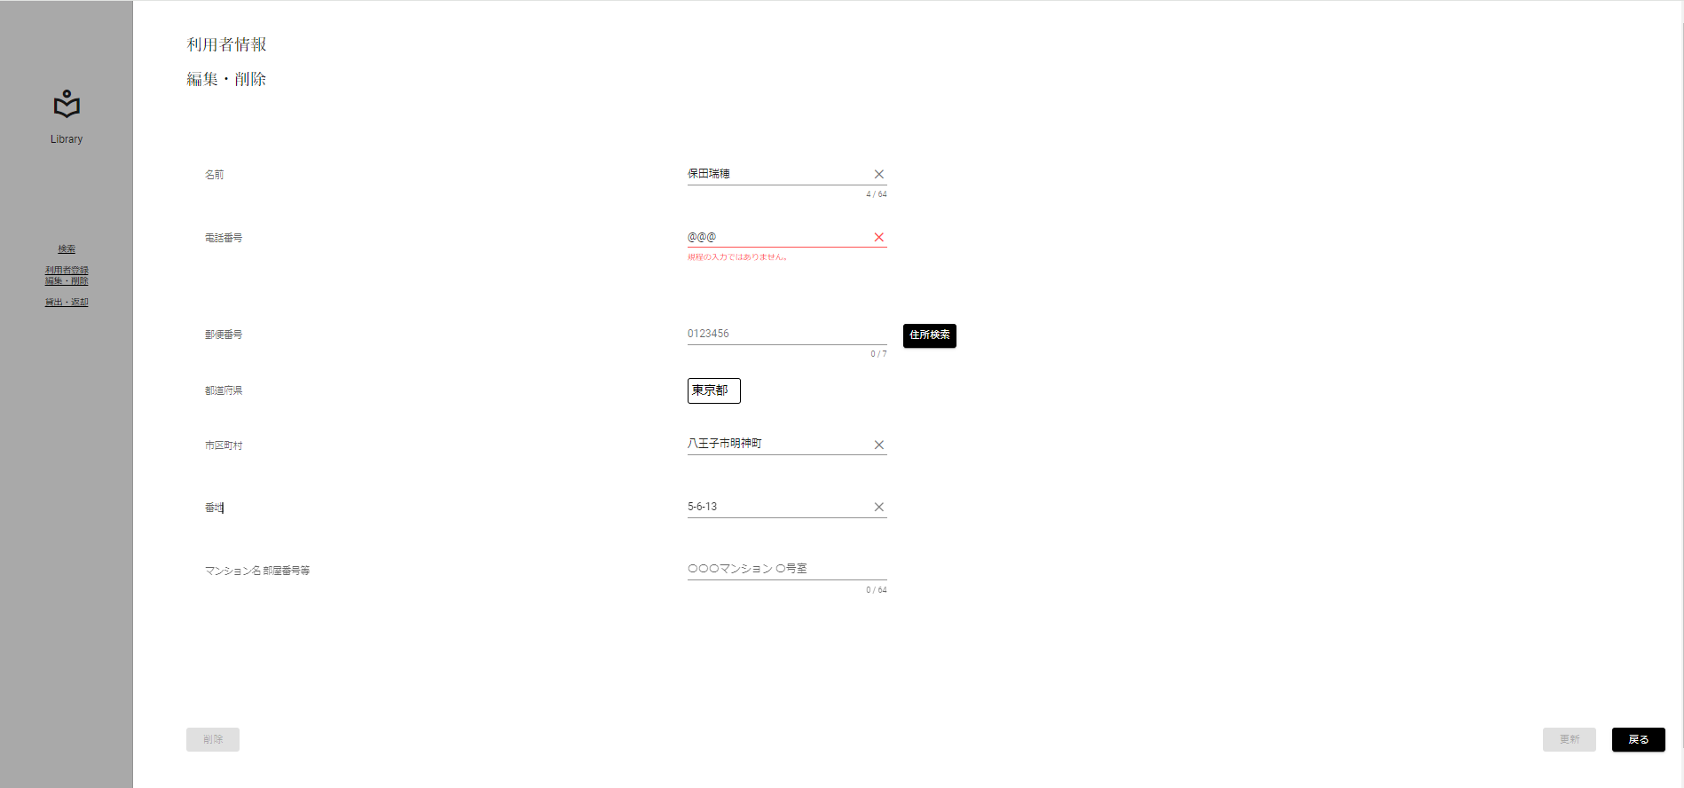
入力文字判別網羅
入力形式チェック(半角)[記号]

 | ▼入力直前の編集・削除画面
 | ※DBから取得した値が表示されている状態

 | ▼該当文字入力後の編集・削除画面
 | ※入力する文字は半角記号 3文字[@@@]
 | ※入力フォームが赤く表示、エラーメッセージ[既定の入力ではありません]

No.10
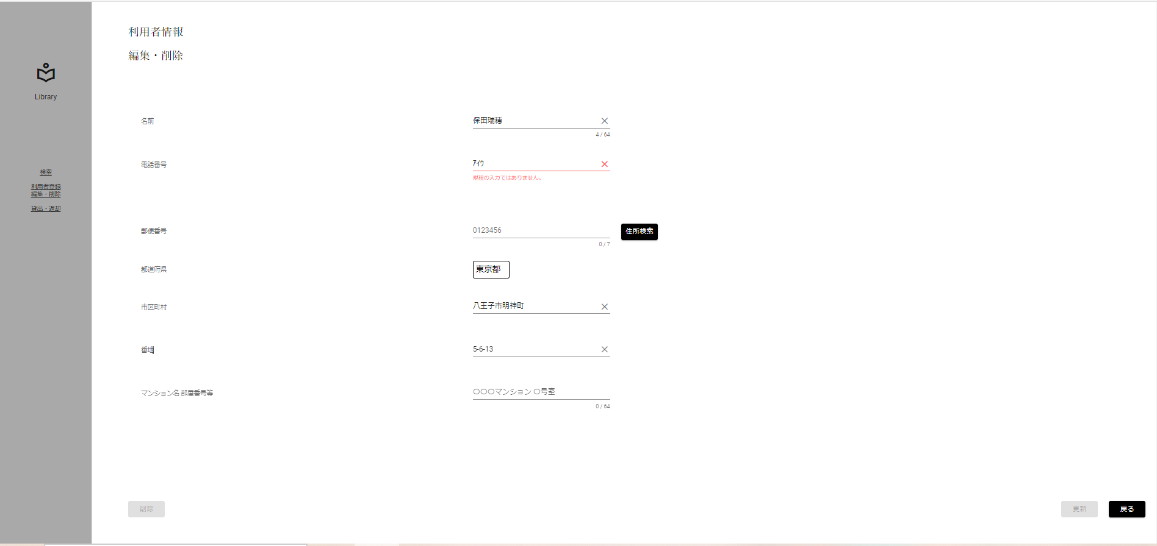
入力文字判別網羅
入力形式チェック(半角)[カタカナ]

 | ▼入力直前の編集・削除画面
 | ※DBから取得した値が表示されている状態

 | ▼該当文字入力後の編集・削除画面
 | ※入力する文字は半角カタカナ 3文字[ｱｲｳ]
 | ※入力フォームが赤く表示、エラーメッセージ[既定の入力ではありません]

No.11

入力文字判別網羅
入力形式チェック(全角)[英字]

 | ▼入力直前の編集・削除画面
 | ※DBから取得した値が表示されている状態

 | ▼該当文字入力後の編集・削除画面
 | ※入力する文字は全角英字 3文字[ｆｈｊ]
 | ※入力フォームが赤く表示、エラーメッセージ[入力できない文字が含まれています]

No.12

入力文字判別網羅
入力形式チェック(全角)[数字]

 | ▼入力直前の編集・削除画面
 | ※DBから取得した値が表示されている状態

 | ▼該当文字入力後の編集・削除画面
 | ※入力する文字は全角数字 3文字[５５５]
 | ※入力フォームが赤く表示、エラーメッセージ[既定の入力ではありません]

No.13
入力文字判別網羅
入力形式チェック(全角)[記号]

 | ▼入力直前の編集・削除画面
 | ※DBから取得した値が表示されている状態

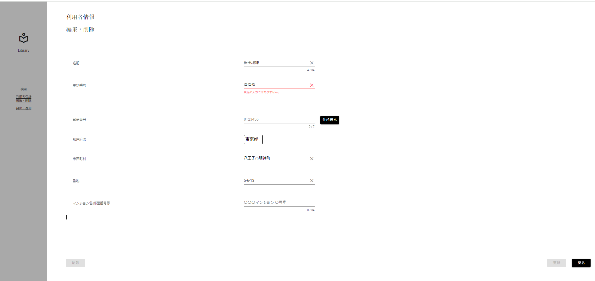
 | ▼該当文字入力後の編集・削除画面
 | ※入力する文字は全角記号 3文字[＠＠＠]
 | ※入力フォームが赤く表示、エラーメッセージ[既定の入力ではありません]

No.14
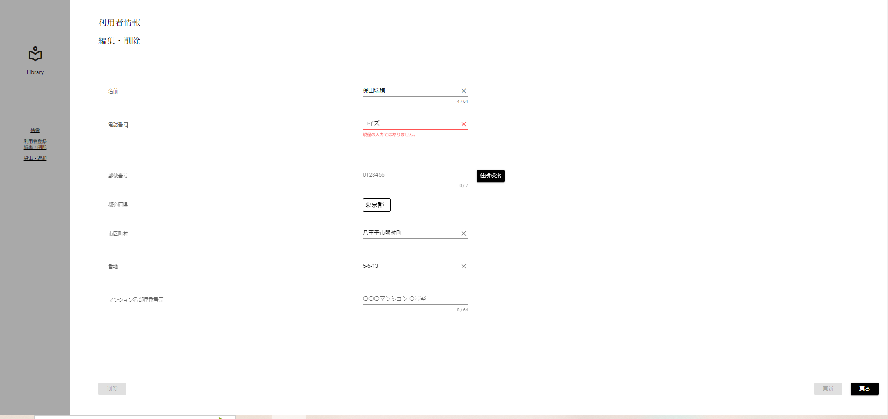
入力文字判別網羅
入力形式チェック(全角)[カタカナ]

 | ▼入力直前の編集・削除画面
 | ※DBから取得した値が表示されている状態

 | ▼該当文字入力後の編集・削除画面
 | ※入力する文字は全角カタカナ 3文字[コイズ]
 | ※入力フォームが赤く表示、エラーメッセージ[既定の入力ではありません]

No.15
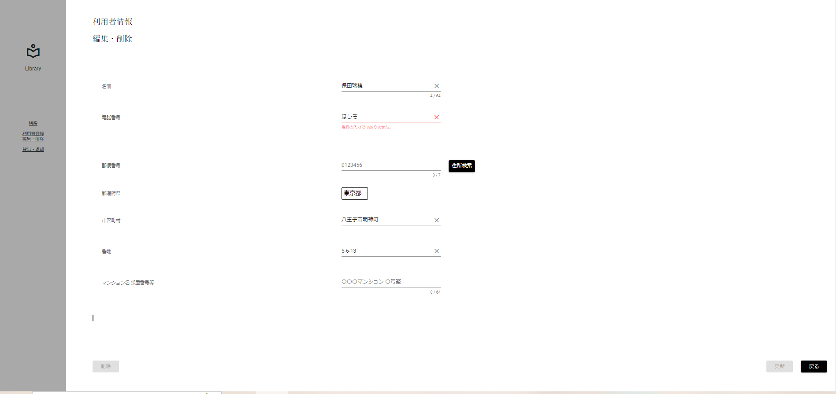
入力文字判別網羅
入力形式チェック(全角)[ひらがな]

 | ▼入力直前の編集・削除画面
 | ※DBから取得した値が表示されている状態

 | ▼該当文字入力後の編集・削除画面
 | ※入力する文字は全角ひらがな 3文字[ほしぞ]
 | ※入力フォームが赤く表示、エラーメッセージ[既定の入力ではありません]

No.16

入力文字判別網羅
入力形式チェック(全角)[漢字]

 | ▼入力直前の編集・削除画面
 | ※DBから取得した値が表示されている状態

 | ▼該当文字入力後の編集・削除画面
 | ※入力する文字は全角ひらがな 3文字[西木野]
 | ※入力フォームが赤く表示、エラーメッセージ[既定の入力ではありません]

No.17

入力文字判別網羅
入力形式チェック(全角)[外字]

 | ▼入力直前の編集・削除画面
 | ※DBから取得した値が表示されている状態

 | ▼該当文字入力後の編集・削除画面
 | ※入力する文字は全角ひらがな 3文字[渡邊わ]
 | ※入力フォームが赤く表示、エラーメッセージ[既定の入力ではありません]

No.18

入力文字判別網羅
電話番号入力形式チェック(先頭文字)[0120]

 | ▼入力直前の編集・削除画面
 | ※DBから取得した値が表示されている状態

 | ▼該当文字入力後の編集・削除画面
 | ※入力する文字は全角数字 4桁[0120]
 | ※入力フォームが赤く表示、エラーメッセージ[既定の入力ではありません]

No.19

入力文字判別網羅
電話番号入力形式チェック(先頭文字)[010]

 | ▼入力直前の編集・削除画面
 | ※DBから取得した値が表示されている状態

 | ▼該当文字入力後の編集・削除画面
 | ※入力する文字は全角数字 3桁[010]
 | ※入力フォームが赤く表示、エラーメッセージ[既定の入力ではありません]

No.20

入力文字判別網羅
電話番号入力形式チェック(先頭文字)[020]

 | ▼入力直前の編集・削除画面
 | ※DBから取得した値が表示されている状態

 | ▼該当文字入力後の編集・削除画面
 | ※入力する文字は全角数字 3桁[020]
 | ※入力フォームが赤く表示、エラーメッセージ[既定の入力ではありません]

No.21
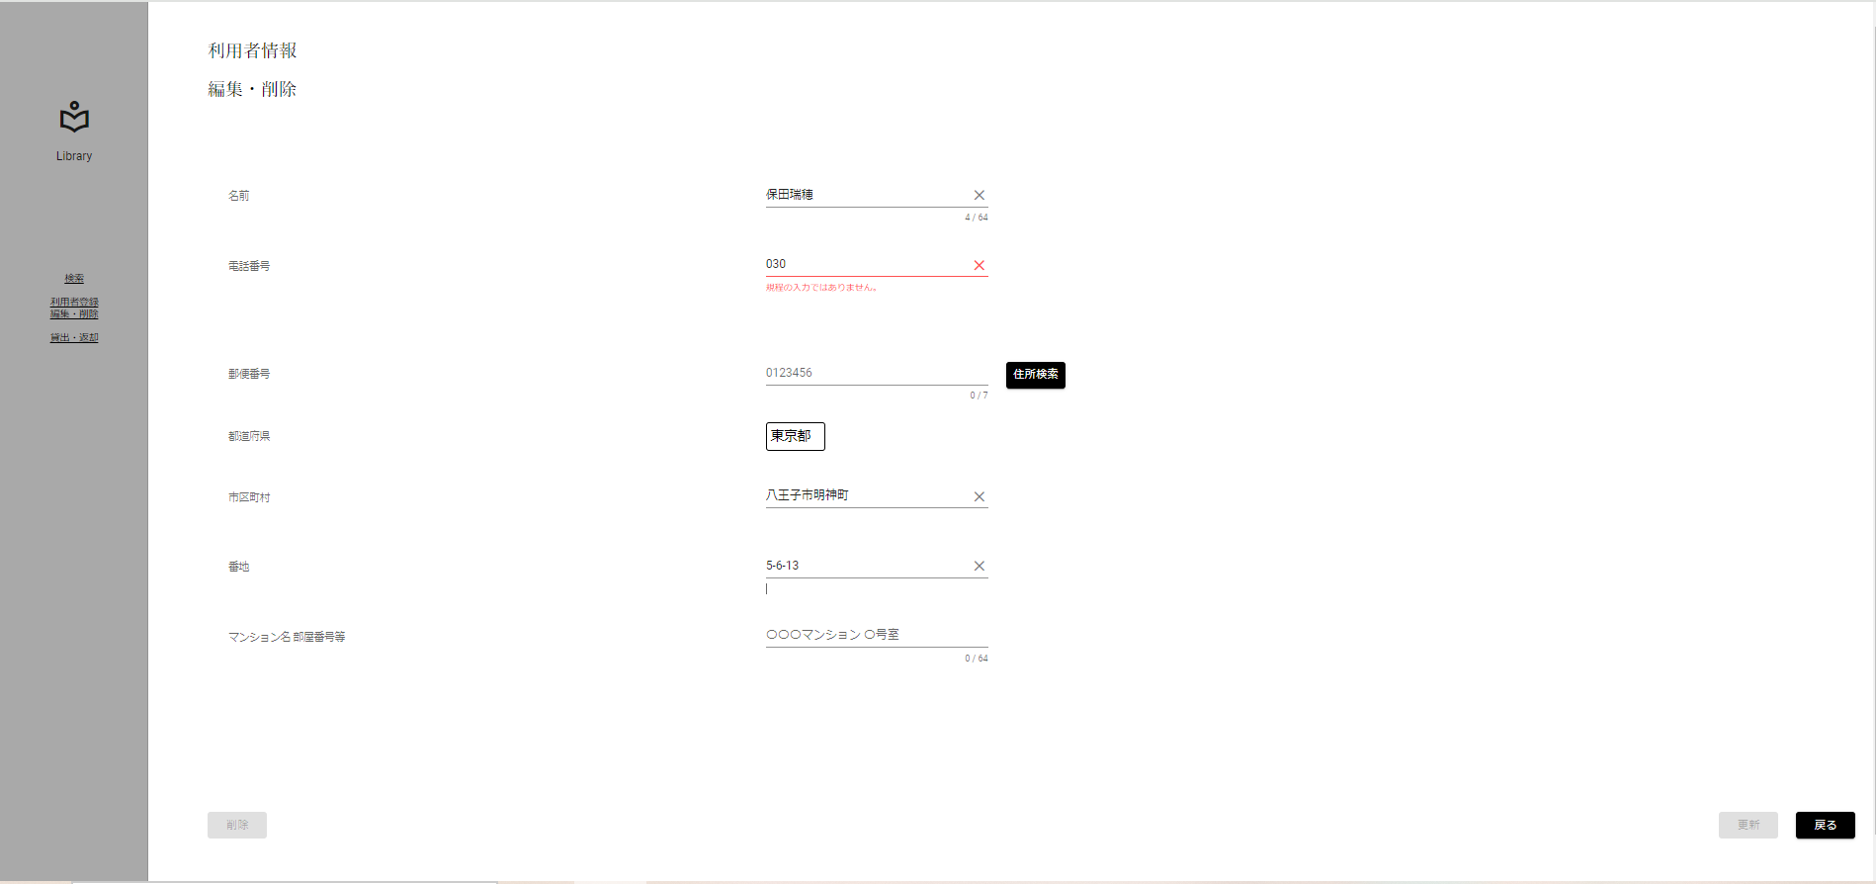
入力文字判別網羅
電話番号入力形式チェック(先頭文字)[030]

 | ▼入力直前の編集・削除画面
 | ※DBから取得した値が表示されている状態

 | ▼該当文字入力後の編集・削除画面
 | ※入力する文字は全角数字 3桁[030]
 | ※入力フォームが赤く表示、エラーメッセージ[既定の入力ではありません]

No.22

入力文字判別網羅
電話番号入力形式チェック(先頭文字)[040]

 | ▼入力直前の編集・削除画面
 | ※DBから取得した値が表示されている状態

 | ▼該当文字入力後の編集・削除画面
 | ※入力する文字は全角数字 3桁[040]
 | ※入力フォームが赤く表示、エラーメッセージ[既定の入力ではありません]

No.23

入力文字判別網羅
電話番号入力形式チェック(先頭文字)[050]

 | ▼入力直前の編集・削除画面
 | ※DBから取得した値が表示されている状態

 | ▼該当文字入力後の編集・削除画面
 | ※入力する文字は全角数字 3桁[050]
 | ※入力フォームが赤く表示、エラーメッセージ[既定の入力ではありません]

No.24
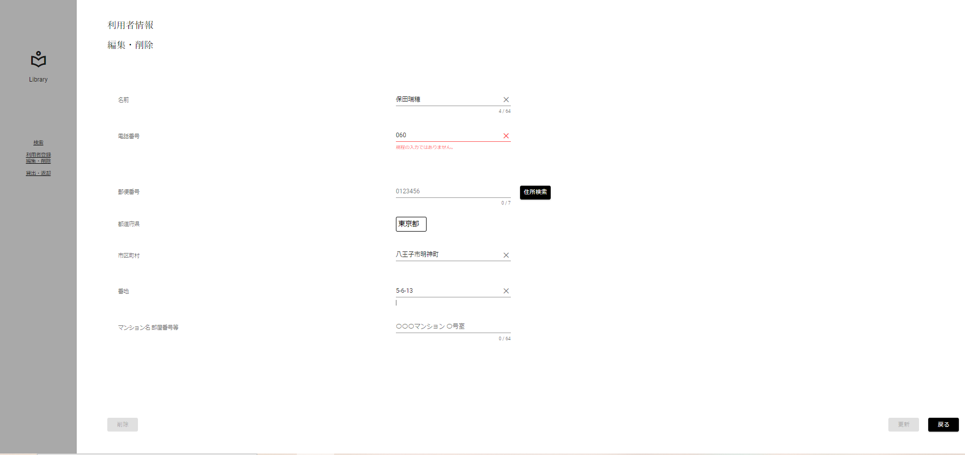
入力文字判別網羅
電話番号入力形式チェック(先頭文字)[060]

 | ▼入力直前の編集・削除画面
 | ※DBから取得した値が表示されている状態

 | ▼該当文字入力後の編集・削除画面
 | ※入力する文字は全角数字 3桁[060]
 | ※入力フォームが赤く表示、エラーメッセージ[既定の入力ではありません]

No.25

入力文字判別網羅
電話番号入力形式チェック(先頭文字)[070]

 | ▼入力直前の編集・削除画面
 | ※DBから取得した値が表示されている状態

 | ▼該当文字入力後の編集・削除画面
 | ※入力する文字は全角数字 3桁[040]
 | ※入力フォームに変化がない、エラーメッセージが表示されていない

No.26
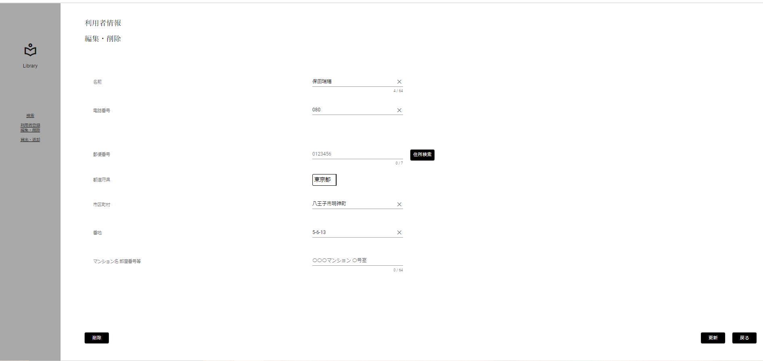
入力文字判別網羅
電話番号入力形式チェック(先頭文字)[080]

 | ▼入力直前の編集・削除画面
 | ※DBから取得した値が表示されている状態

 | ▼該当文字入力後の編集・削除画面
 | ※入力する文字は全角数字 3桁[080]
 | ※入力フォームに変化がない、エラーメッセージが表示されていない

No.27

入力文字判別網羅
電話番号入力形式チェック(先頭文字)[090]

 | ▼入力直前の編集・削除画面
 | ※DBから取得した値が表示されている状態

 | ▼該当文字入力後の編集・削除画面
 | ※入力する文字は全角数字 3桁[090]
 | ※入力フォームに変化がない、エラーメッセージが表示されていない

No.28

入力文字判別網羅
電話番号入力形式チェック(先頭文字)[0120,（010~090）以外]

 | ▼入力直前の編集・削除画面
 | ※DBから取得した値が表示されている状態

 | ▼該当文字入力後の編集・削除画面
 | ※入力する文字は全角数字 [0120,（010~090）以外]
 | ※入力フォームに変化がない、エラーメッセージが表示されていない

No.29
条件網羅
更新ボタン活性化チェック(正常入力)

 | ▼入力直前の編集・削除画面
 | ※DBから取得した値が表示されている状態

 | ▼該当文字入力後の編集・削除画面
 | ※電話番号以外をエラー入力にする
 | ※更新ボタンが非活性になる
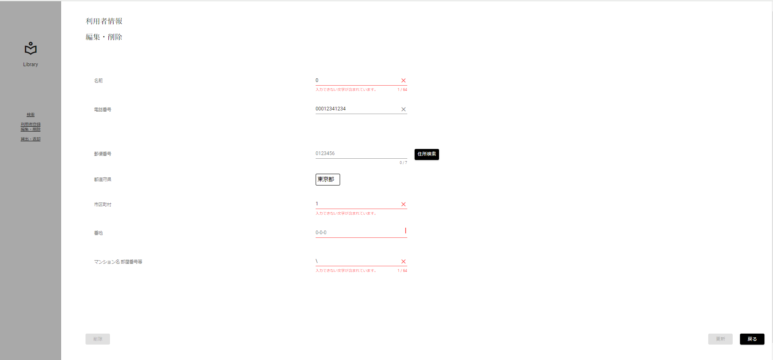

入力すると非活性に

No.32
条件網羅
更新ボタン活性化チェック(取得した値と異なる値)

 | ▼入力直前の編集・削除画面
 | ※DBから取得した値が表示されている状態

 | ▼該当文字入力後の編集・削除画面
 | ※電話番号をDBから取得した値と異なる値を入力する
 | ※更新ボタンが活性になる
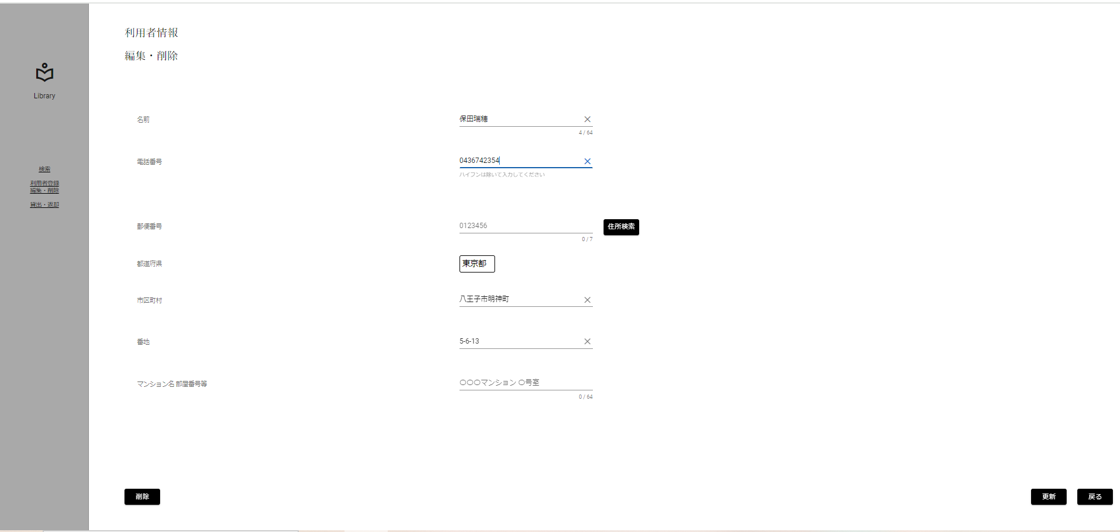

DBと異なる値を
入力すると活性に

